Zaaglijst
Wat ga je maken?
 | Mijn Zaaglijst |  |  | www.OPMAATZAGEN.nl - Dat is écht handig!
 | Bekijk mijn gegevens |  |  |  |  |  |  | Bekijk ons assortiment > | Direct de prijs zien? Bestel online >
 | Online bestellen > |  |  | of mail je lijst naar: klantenservice@OPMAATZAGEN.nl. Wij doen ons best om binnen 48 uur met een voorstel op maat te komen.
 | Houtsoort | Url naar materiaal | Vorm | Lengte (cm) | Breedte (cm) | Afwerking | Eigen kenmerk (optioneel) | Aantal
VB | MDF Lakdraag 18mm | https://www.opmaatzagen.nl/mdf-lakdraagfolie | Rechthoek | 105.6 | 44.5 | Lengte 1: Verstek 45° | Achterkant kast | 2
1
2
3
4
5
6
7
8
9
10
11
12
13
14
15
16
17
18
19
20
21
22
23
24
25
26
27
28
29
30
31
32
33
34
35
36
37
38
39
40
41
42
43
44
45
46
47
48
49
50

Vormen & afwerkingen
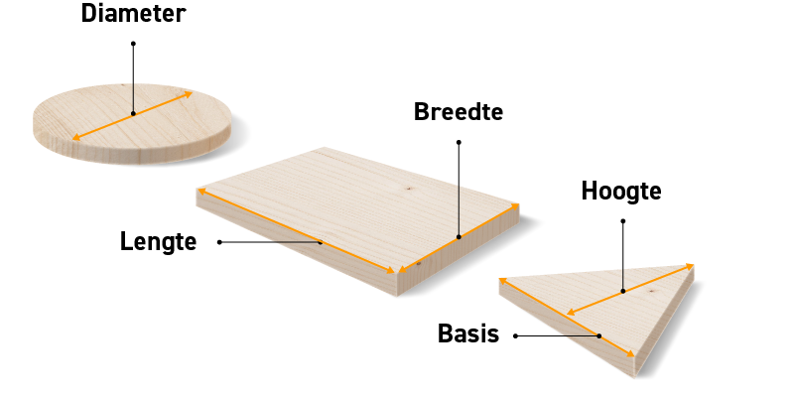
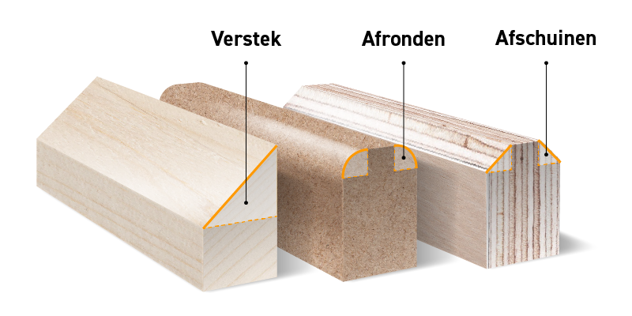
Ons assortiment
Vormen & Afwerkingen

Ga voor gemak | Ga voor gemak
Ga jij ook voor gemak bij het maken van je volgende klus? Laat het materiaal op maat zagen, in elke vorm die je nodig hebt. Niets is ons te gek. We gebruiken professionele, computergestuurde apparatuur, waarmee we het materiaal tot op de millimeter nauwkeurig zagen. Zo hoef je zelf alleen nog maar te focussen op het afwerken. Dat is écht handig! | Ga je bij je klus voor echte perfectie? Laat ons je materiaal dan in verstek zagen, afronden of de hoeken afschuinen. Hierdoor kun je naadloze verbindingen maken, je hoeken verdiepen of aandikken. Zo creëer je in een handomdraai een aanrechtblad of vensterbank die massief oogt en strak is afgewerkt. Gegarandeerd een schitterend eindresultaat. En bijna niet zelf te doen.

Staat de gewenste vorm of afwerking er niet bij? Neem contact met ons op

Vormen | Afwerkingen
o.a. rechthoek, vierkant, rechthoek met afgeronde hoeken, rechthoek | o.a. verstek, afronden, afschuinen, ABS- of fineerband
met afgeschuinde hoeken, rechthoek met afgeschuinde kant, cirkel,
halve cirkel, driehoek, parallellogram en trapezium.

